模块功能整理
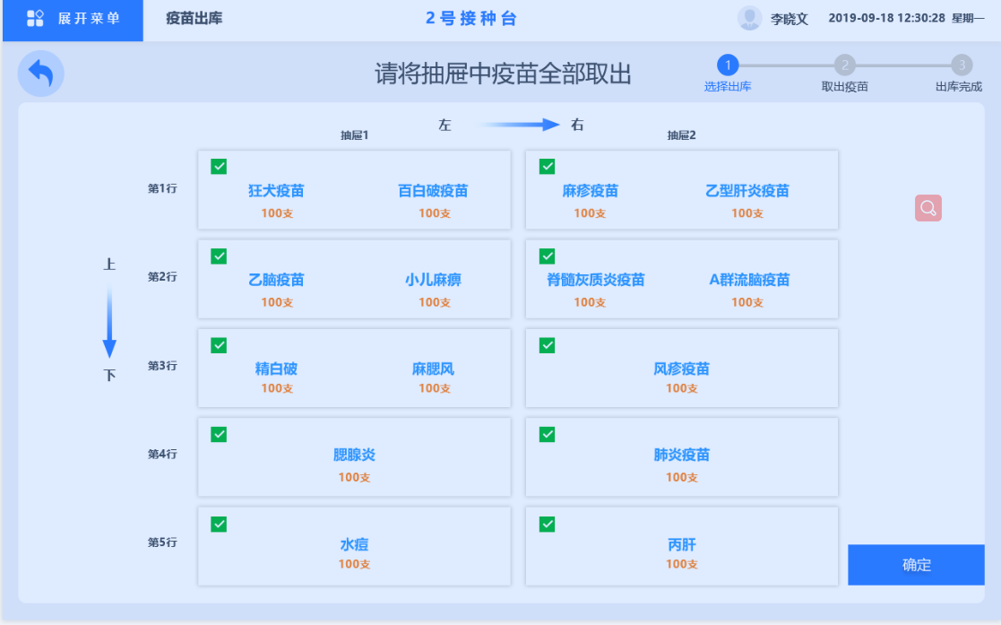
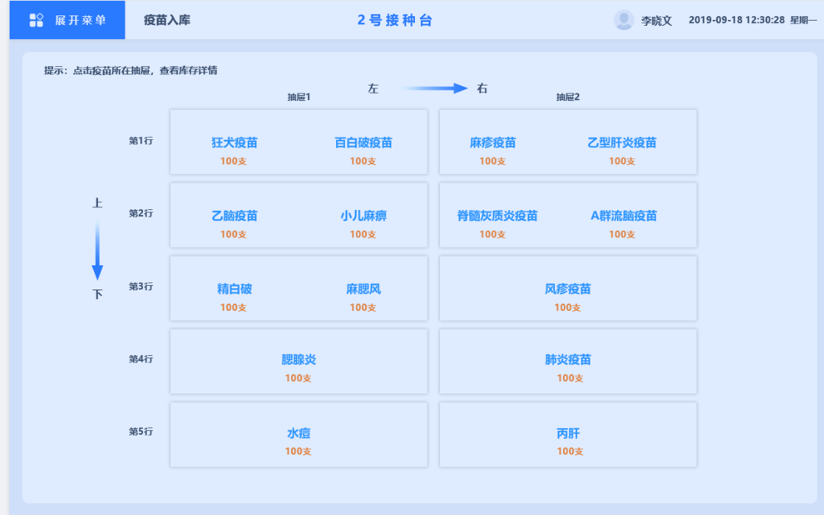
库存模块所需功能
复数，最多2个，数量显示

库存
跳转疫苗详情页

入库
点击modal修改疫苗数量

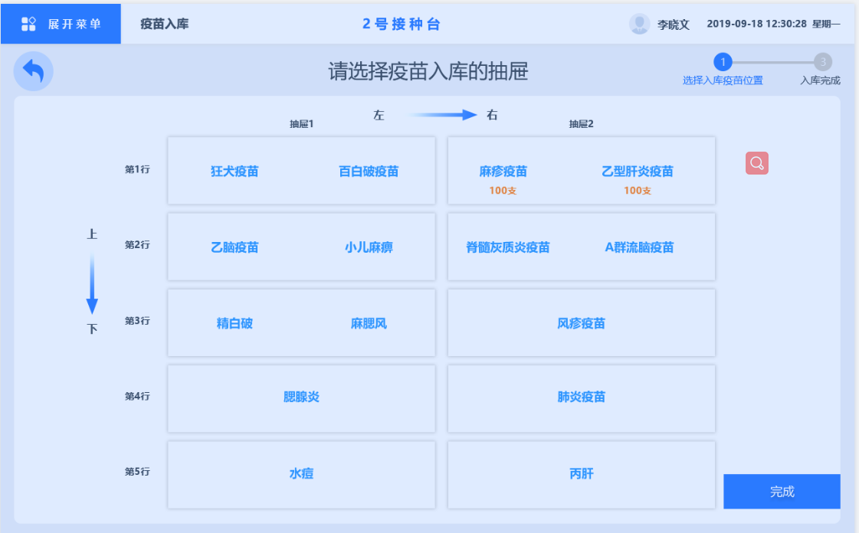
区域划分
修改、添加、删除抽屉中的内容

出库
点击直接选中该抽屉

